6図
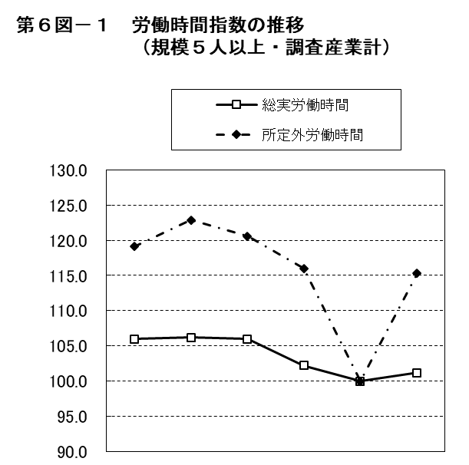
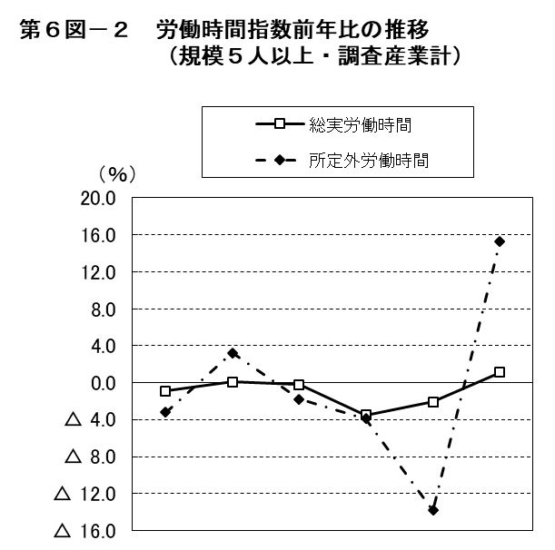

 | 平成 |  |  | 令和 |  |  |  | 平成 |  |  | 令和
 | 28年 | 29年 | 30年 | 元年 | 2年 | 3年 |  | 28年 | 29年 | 30年 | 元年 | 2年 | 3年
総実労働時間 | 106.0 | 106.2 | 106.0 | 102.2 | 100.0 | 101.2 | 総実労働時間 | △ 0.9 | 0.1 | △ 0.2 | △ 3.5 | △ 2.1 | 1.1
所定外労働時間 | 119.1 | 122.9 | 120.6 | 116.0 | 100.0 | 115.3 | 所定外労働時間 | △ 3.2 | 3.2 | △ 1.8 | △ 3.9 | △ 13.8 | 15.3

7図
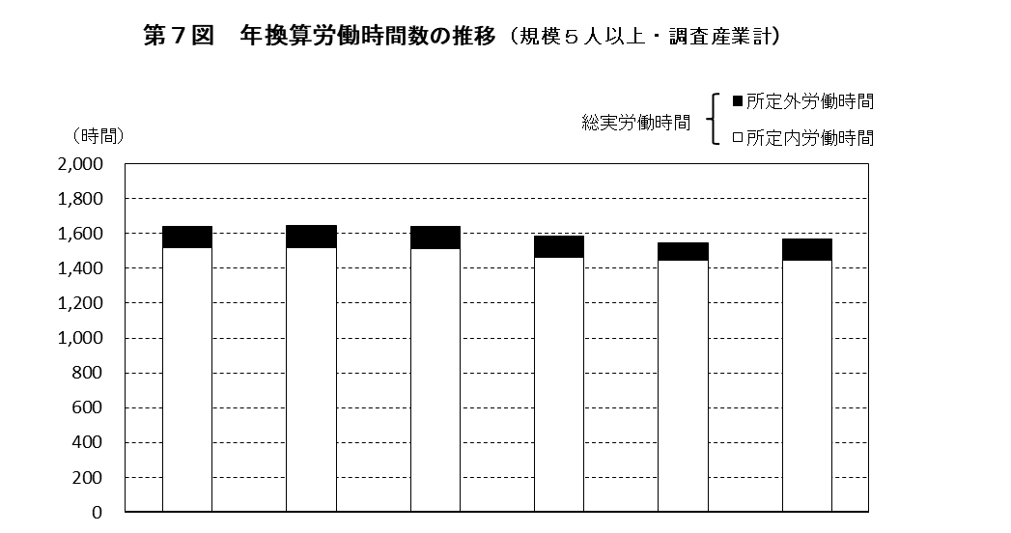

 | 平成 |  |  | 令和
 | 28年 | 29年 | 30年 | 元年 | 2年 | 3年
総実労働時間 | 1,642 | 1,645 | 1,640 | 1,583 | 1,548 | 1,566
所定内労働時間 | 1,519 | 1,518 | 1,516 | 1,463 | 1,445 | 1,447
所定外労働時間 | 123 | 127 | 124 | 120 | 103 | 119

第９図 年換算労働時間数の推移（規模５人以上・調査産業計）

8図
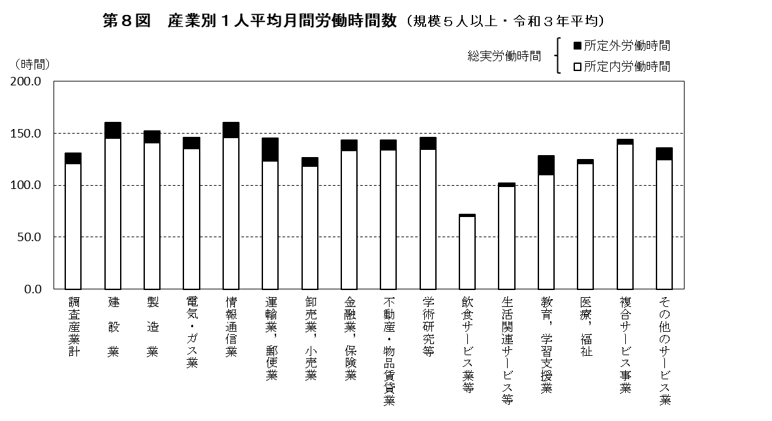

9図

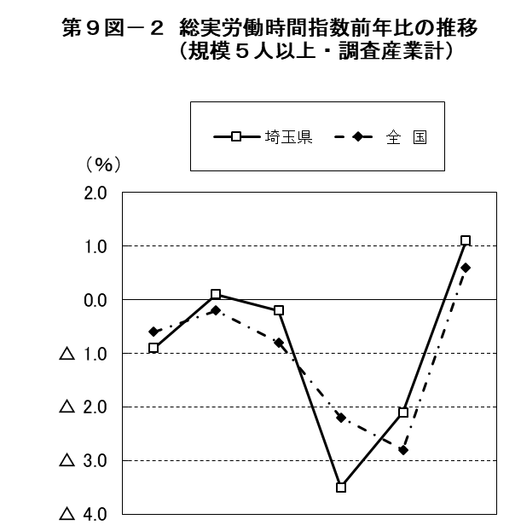

 | 平成 |  |  | 令和 |  |  |  | 平成 |  |  | 令和
 | 28年 | 29年 | 30年 | 元年 | 2年 | 3年 |  | 28年 | 29年 | 30年 | 元年 | 2年 | 3年
埼玉県 | 106.0 | 106.2 | 106.0 | 102.2 | 100.0 | 101.2 | 埼玉県 | △ 0.9 | 0.1 | △ 0.2 | △ 3.5 | △ 2.1 | 1.1
全 国 | 106.3 | 106.1 | 105.2 | 102.9 | 100.0 | 100.7 | 全 国 | △ 0.6 | △ 0.2 | △ 0.8 | △ 2.2 | △ 2.8 | 0.6

10図
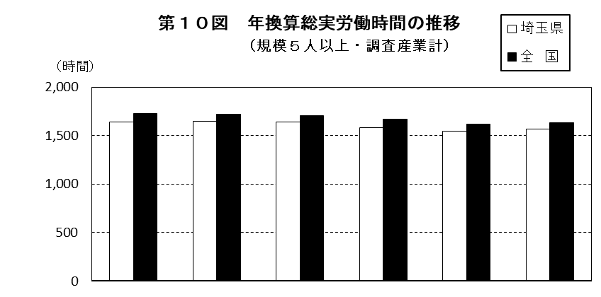

 | 平成 |  |  | 令和
 | 28年 | 29年 | 30年 | 元年 | 2年 | 3年
埼玉県 | 1,642 | 1,645 | 1,640 | 1,583 | 1,548 | 1,566
全 国 | 1,724 | 1,720 | 1,706 | 1,669 | 1,621 | 1,633
格 差 | 95.2 | 95.6 | 96.1 | 94.8 | 95.5 | 95.9
（注）格差は、全国を100としたときの埼玉県の値である。

11図
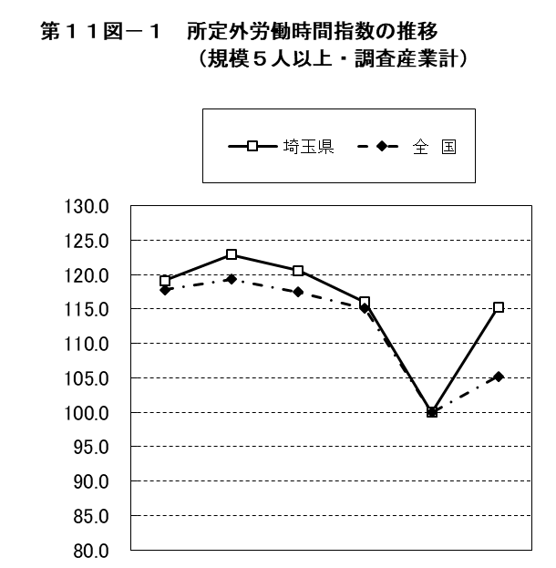


 | 平成 |  |  | 令和 |  |  |  | 平成 |  |  | 令和
 | 28年 | 29年 | 30年 | 元年 | 2年 | 3年 |  | 28年 | 29年 | 30年 | 元年 | 2年 | 3年
埼玉県 | 119.1 | 122.9 | 120.6 | 116.0 | 100.0 | 115.3 | 埼玉県 | △ 3.2 | 3.2 | △ 1.8 | △ 3.9 | △ 13.8 | 15.3
全 国 | 117.8 | 119.3 | 117.5 | 115.1 | 100.0 | 105.2 | 全 国 | △ 1.5 | 1.1 | △ 1.5 | △ 1.9 | △ 13.2 | 5.1

